海外线体工程流程图_FRT(26UPH)
S
S
S
S
S
S
S
线体流动方向
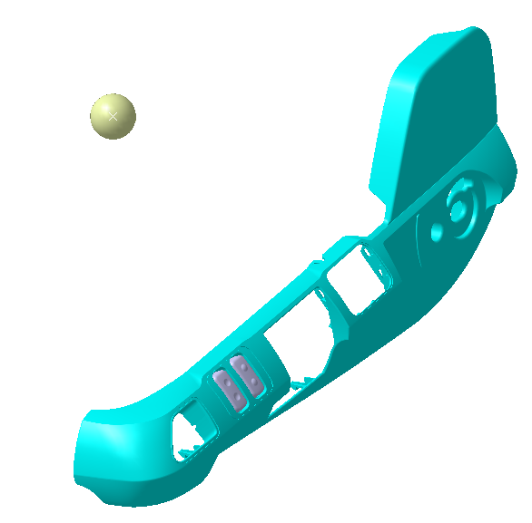
 |  |  |  |  |  |  |  |  |  | -
FRT组装线 | F10 | F20 | F30 | F40 | F50 | F60 | F70 | F80 | F90 | F100 | F110 | F120 | F130 | F140 | F150 | F160 | F170 | F180 | F190 | F200
工位名 | 底座上线，线束预铺 | 拉线固定 | 靠背总成、安全带预装、ECU安装 | 靠背总成、安全带紧固 | 气袋腰托安装，线束安装 | 安全带出口罩壳安装、靠背包覆 | 安全带固定端、锁扣紧固、锁扣线束布置固定 | 左罩壳气管线束连接 | 右侧罩壳、前罩壳安装固定 | 管路固定、调角器手柄安装 | 最低点悬浮调整，扶手固定 | 线束连接固定、靠背封口 | 熨烫 | 滑轨检测 | 气密检测 | 电检检测 | 外观检查 | 套袋及整理 | 座椅下线及装车 | 返修
参考照片 | 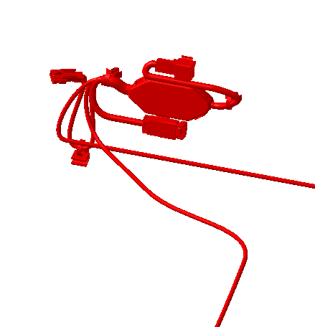
作业内容 | 底座上线，拉线安装 （ 1、拿取高调拉线安装并连接拉线 2、拿取阻尼拉线安装并连接拉线 3、安装VDC阀拉线防转块） | 拉线固定 （1、高调拉线手柄固定 2、阻尼手柄拉线固定 3、阻尼拉线及高调拉线固定双管夹 4、气管布置） | 1、调教器安装，固定螺栓预紧， 2、靠背骨架安装，固定螺栓预紧 3、安全带卷收器安装，固定螺栓预紧， 4、安全带吊环安装，固定螺栓预紧 5、ECU安装 | 靠背总成固定螺栓紧固 安全带卷收器固定螺栓紧固 | 1、气袋腰托安装 2、通风加热线束安装与ECU连接 | 1、安全带出口罩壳安装 2、靠背面套、发泡包覆骨架 3、靠背风扇线束与ECU连接及固定 4、靠背加热垫插接器固定 | 1、安全带固定端紧固 2、安全带带扣紧固 3、安全带线束布置及固定 | 1、气袋腰脱气管与左罩壳连接 2、速升速降气管连接 3、通风加热线束与左罩壳连接 4、左罩壳安装 | 1、右罩壳安装 2、前罩壳安装 3、罩壳固定 | 1、气管固定 2、调角器手柄安装 3、仰角手柄安装 | 最低点悬浮调整 座垫总成安装 扶手安装 | 线束连接固定 靠背封口 | 座椅熨烫 | 滑轨检测 负载75kg， 滑轨手柄解锁力： 滑动阻力： | 气密检测 气压0.8MPa，负载200kg 保压15s 平均泄露速度：150Pa/s | 电检检测 检查安全带扣通断 检查加热、通风、按摩电流 检查SBR电阻 | 外观检查 座椅功能检查，各操作力是否顺畅，外观是否有褶皱，安全带拉出是否顺畅，高度调节机构是否顺畅 | 整椅下线 | 整椅下线 | 点检及装配不合格座椅返修
部品现况 | 1) 底座模块化 1EA 2) 高调拉线 1EA 3）阻尼拉线 1EA 4）VDC阀防转块 | 1）双管夹 2）固定螺钉 3EA | 1) 靠背骨架总成 1EA 2）调角器总成 1EA 3) 靠背连接螺栓 8EA 4）卷收器螺栓 1EA 5）ECU 1EA | - | 1) 气袋腰托 1EA 2）通风加热线束 1EA 3）扎带 1EA | 1）安全带出口罩壳 | 1）安全带锁扣 1EA | 1) 左侧罩壳装配总成 | 1）右罩壳 2）前罩壳 | 1) 四管夹 2）双管夹 3）调角器手柄 4）仰角手柄 | 1）扶手 2）座垫总成 | 1）扎带 |  | - | - | - | - | 1) 靠背包装膜 2）座垫包装膜 |  | 零部件返修
组装工具 | - | - | 1）手持电枪 2）M16、M14套筒 | 1）定扭电枪 2）M16、M14套筒 | - |  | 1）定扭电枪 2）M14套筒 | 1）手持手持螺丝批电枪 2）接管钳 | 1）手持手持螺丝批电枪 | 1) 手持螺丝批电枪 2）黄油刷 | 1）定扭电枪 2）8#内六角套筒 | 1)卡簧钳 | 1)熨烫机 | -滑道检查机 | - | - | - | - | - | 1) 手持电枪1把 2）手持定扭电枪1把
人员（名） | 1 | 1 | 2 | 1 | 1 | 1 | 1 | 1 | 1 | 1 | 2 | 1 | 1 | - | 1 | 1 | 1 | 1 | 1 | - | 20
MES 设备现况 | 1) 显示屏 2) MES PPC (序列确认、关键件绑定) 3）扫码枪 4）RFID读写器 | 1) 显示屏 | 1) 显示屏 2) MES PPC (序列确认、关键件绑定) 3）扫码枪 4）RFID读写器 | 1) 显示屏 2) MES PPC (序列确认、关键件绑定) 3）RFID读写器 4）托盘精定位 | 1) 显示屏 2) MES PPC (序列确认、关键件绑定) 3）扫码枪 4）RFID读写器 | 1) 显示屏 | 1) 显示屏 2) MES PPC (序列确认、关键件绑定) 3）扫码枪 4）RFID读写器 5）托盘精定位 | 1) 显示屏 2) MES PPC (序列确认、关键件绑定) 3）扫码枪 4）RFID读写器 | 1) 显示屏 | 1) 显示屏 | 1) 显示屏 2) MES PPC (序列确认、关键件绑定) 3）扫码枪 4）RFID读写器 5）托盘精定位 | 1) 显示屏 | 1) 显示屏 | 1) 显示屏 2) MES PPC (序列确认) 3）RFID读写器 4）托盘精定位 | 1) 显示屏 2) MES PPC (序列确认) 3）RFID读写器 4）托盘精定位 | 1) 显示屏 2) MES PPC (序列确认) 3）RFID读写器 | 1) 显示屏 2) MES PPC (序列确认) 3) RFID 接收器 4）打印机 | 1) 显示屏 2) MES PPC (序列确认、整椅状态显示) 3) RFID 接收器 | 1) 显示屏 2) MES PPC (序列确认) 3) RFID 接收器 | 1) 显示屏 2) MES PPC (序列确认、关键件绑定) 3）扫码枪 4）RFID读写器

